상품제안서
CG163 더바디 데일리 요가 매트 파우치 휴대용 요가용품 가방 | 상품코드: F24383

 |  |  |  |  |  |  | 02-412-0044 | www.easy1.co.kr
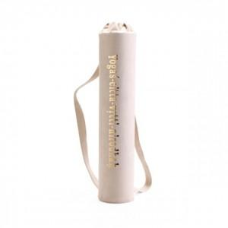

【상세/제작정보】

【인쇄/포장옵션】 | / 포장불가능

【공급단가】 | 수량 | 50~ | 100~ | 500~ | 1,000~ | 2,000~
*VAT별도 | 단가 | 18,850원 | 18,560원 | 18,120원 | 17,400원 | 16,670원

【상품 URL】 | https://dev.easy1.co.kr:443/src/goods_detail.php?gdno=24383

